表紙
令和7年版

近江八幡市統計書



近江八幡市

市民のくらし
近江八幡市民のくらし
 |  |  |  |  |  | 内容 | 計算方法 |  |  |  |  | 割合
 |  |  |  |  |  | 出生 |  |  |  |  |  | 1日に1.6人
 |  |  |  |  |  | 出生数÷365日 | 600 | ÷ | 365 | ＝ | 1.64
 |  |  |  |  |  |  | P14
 |  |  |  |  |  | 死亡 |  |  |  |  |  | 1日に2.7人


 |  |  |  |  |  | 死亡数÷３６５日 | 968 | ÷ | 365 | ＝ | 2.65
 |  |  |  |  |  |  | P14
 |  |  |  |  |  | 世帯員数 |  |  |  |  |  | 1世帯あたり2.2人
 |  |  |  |  |  | 人口÷世帯数 | 81,778 | ÷ | 36,455 | ＝ | 2.24


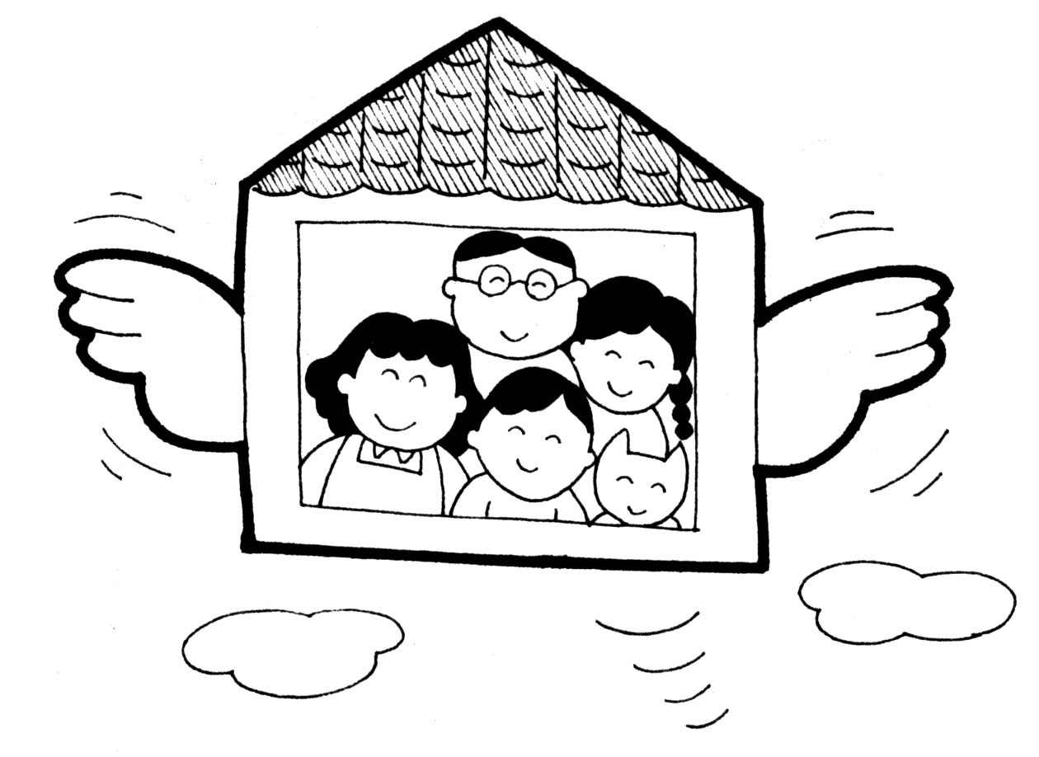
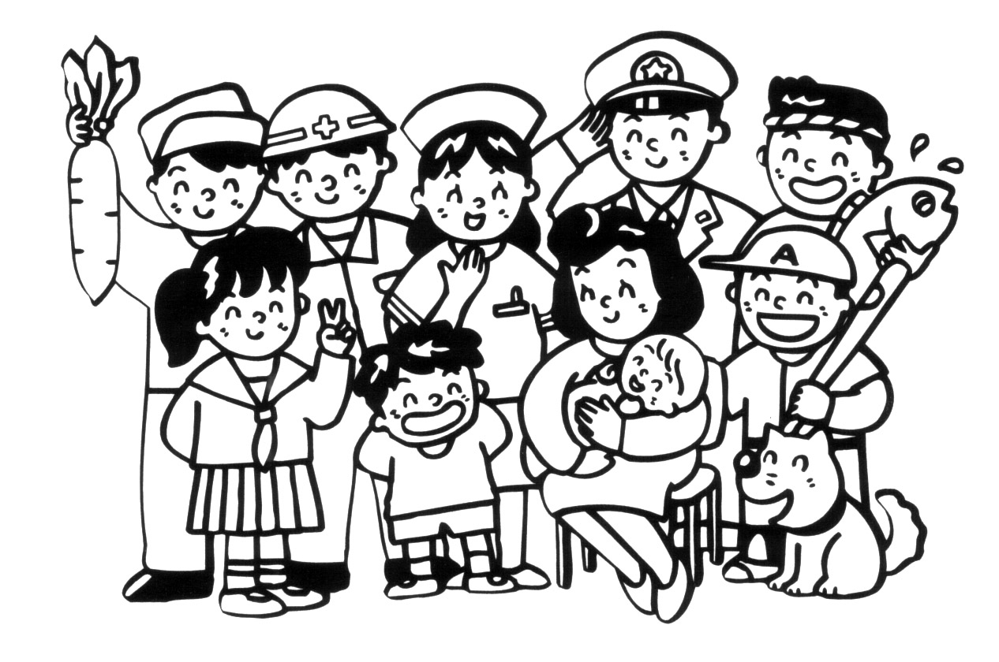
出生 |  | 死亡 |  |  | 世帯員数 | 転入 |  |  |  |  |  | 1日に8.9人
1日に1.6人 (11.人口動態） |  | 1日に2.7人 (11.人口動態） |  |  | １世帯あたり2.2人 （令和7年１２月住民基本台帳） | 転入者数÷３６５日 | 3,254 | ÷ | 365 | ＝ | 8.92
 |  |  |  |  |  |  | P14
 |  |  |  |  |  | 転出 |  |  |  |  |  | 1日に8.3人
 |  |  |  |  |  | 転出者数÷３６５日 | 3,028 | ÷ | 365 | ＝ | 8.30
 |  |  |  |  |  |  | P15
 |  |  |  |  |  | 人口密度 |  |  |  |  |  | 1ｋ㎡あたり461人
 |  |  |  |  |  | 人口÷面積 | 81,778 | ÷ | 177.45 | ＝ | 460.85

転入 |  | 転出 |  |  | 人口密度 | 外国人登録数 |  |  |  |  |  | 100人あたりに2.9人
1日に8.9人 (11.人口動態） |  | 1日に8.3人 (11.人口動態） |  |  | １k㎡あたり461人 （住民基本台帳,4.面積） | 外国人登録数÷人口×100 | 2,400 | ÷ | 81,925 | ＝ | 2.93

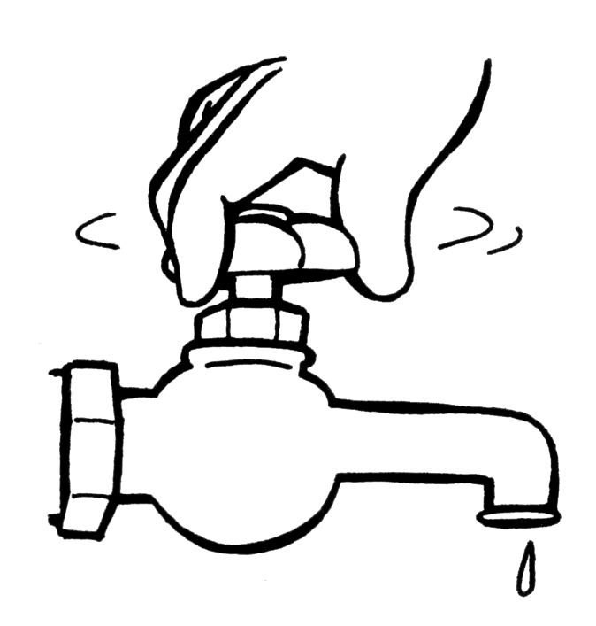
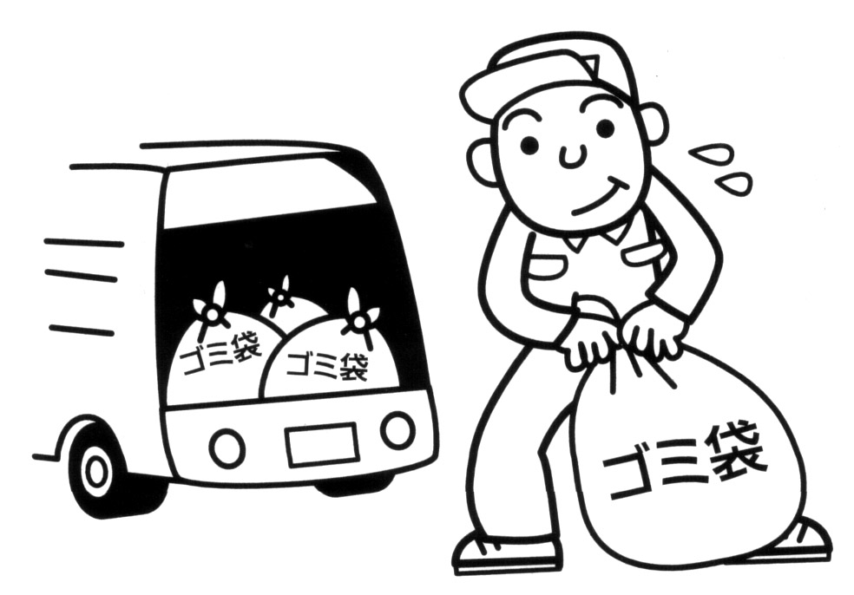
 |  |  |  |  |  | 上水道使用量 |  |  |  |  |  | 1日1人あたりの平均給水量
 |  |  |  |  |  |  |  |  |  |  |  | 286㍑
 |  |  |  |  |  |  |  |  | P72
 |  |  |  |  |  | ゴミ処理量(搬入量） |  |  |  |  |  | 1日に69㌧
 |  |  |  |  |  | ゴミ処理量÷３６５日 | 25,005 | ÷ | 365 | ＝ | 68.51
 |  |  |  |  |  |  | P85
外国人住民数 |  | 上水道使用量 |  |  | ゴミ処理量（搬入量） | 図書冊数 |  |  |  |  |  | 1人に5.8冊
100人あたりに2.9人 |  | 1日1人あたりの |  |  | 1日に69㌧ （77.ごみ収集処理状況） | 蔵書冊数÷人口 | 477,166 | ÷ | 81,778 | ＝ | 5.83
（令和７年12月住民基本台帳） |  | 平均給水量 286㍑ |  |  |  |  | P108
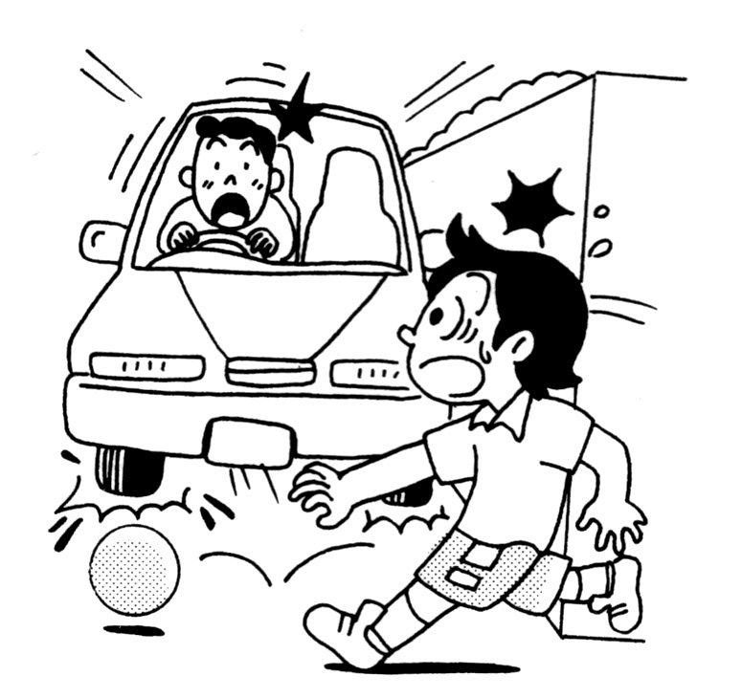
 |  | （60.上水道の状況） |  |  |  | 自動車保有台数 |  |  |  |  |  | 1世帯に1.7台


 |  |  |  |  |  | 保有台数÷世帯数 | 61,228 | ÷ | 36,455 | ＝ | 1.68
 |  |  |  |  |  |  | P71
 |  |  |  |  |  | 交通事故 |  |  |  |  |  | 1日に0.6件
 |  |  |  |  |  | 発生件数÷３６５日 | 231 | ÷ | 365 | ＝ | 0.63
 |  |  |  |  |  |  | P130
 |  |  |  |  |  |  |  |  |  |  |  | 住民基本台帳動態統計表より（外国人含む）
図書冊数 |  | 自動車保有台数 |  |  | 交通事故 | 人口 |  | 81,778 |  | 人
1人に5.8冊 （107.図書館の利用 |  | 1世帯に1.7台 |  |  | 1日に0.6件 （127.交通事故発生状況） | 世帯 |  | 36,455 |  | 世帯
状況及び蔵書数） |  | （57.自動車保有台数） |  |  |  | 内外国人登録人口 |  | 2,400 |  | 人
 |  |  |  |  |  | 世帯 |  | 1,499 |  | 世帯
 |  |  |  |  |  | ※割合については、小数点以下四捨五入して掲載する。
※令和7年12月末現在の人口、世帯数に基づき算出
人口 | 令和7年12月末現在 |  | 81,778 | 人
世帯 | 令和7年12月末現在 |  | 36,455 | 世帯

集中地図
令和２年国勢調査
（12.人口集中地区（ＤＩＤｓ）
人口・面積の推移）
近江八幡市人口集中地図

 | 令和6年版

○斜線部が「人口集中地区」 ※人口集中地区とは… 国勢調査の結果を踏まえ、「都市的地域」としての性質を持つ地域として、人口密度などを基準に設定される統計上の地域単位。 地方交付税の算定基準として利用されている他、各種都市計画等に幅広く利用されている。

平成２７年国勢調査時

人口
人口推移と増加率
 | 人口
 |  |  | 国勢調査（人口動態）
 |  |  | 近江八幡市 | a | b=a/a | c=b-1 | d=c*100 |  | 旧近江八幡市 | a | b=a/a | c=b-1 | d=c*100
 |  |  |  | 人口 | 増加率１ | 増加率２ | 増加率 |  |  | 人口 | 増加率１ | 増加率２ | 増加率
 |  |  | 昭和 30年 | 53,961 |  |  |  |  | 昭和30年 | 45,261
令和6年版 |  |  | 昭和 35年 | 52,984 | 0.98189433109 | -0.02 | -1.8 |  | 昭和35年 | 44,545 | 0.98418064117 | -0.02 | -1.6
 |  |  | 昭和 40年 | 52,415 | 0.98926090895 | -0.01 | -1.1 |  | 昭和40年 | 44,320 | 0.99494892805 | -0.01 | -0.5
 |  |  | 昭和 45年 | 52,171 | 0.99534484403 | 0.00 | -0.5 |  | 昭和45年 | 43,832 | 0.98898916968 | -0.01 | -1.1
 |  |  | 昭和 50年 | 60,087 | 1.151731805 | 0.15 | 15.2 |  | 昭和50年 | 51,537 | 1.1757848147 | 0.18 | 17.6
 |  |  | 昭和 55年 | 70,772 | 1.1778254864 | 0.18 | 17.8 |  | 昭和55年 | 60,516 | 1.1742243437 | 0.17 | 17.4
 |  |  | 昭和 60年 | 74,617 | 1.0543293958 | 0.05 | 5.4 |  | 昭和60年 | 63,791 | 1.0541179192 | 0.05 | 5.4
 |  |  | 平成 ２年 | 77,730 | 1.0417197153 | 0.04 | 4.2 |  | 平成2年 | 66,066 | 1.0356633381 | 0.04 | 3.6
 |  |  | 平成 ７年 | 79,488 | 1.0226167503 | 0.02 | 2.3 |  | 平成7年 | 67,196 | 1.017104108 | 0.02 | 1.7
 |  |  | 平成 12年 | 80,669 | 1.0148575886 | 0.01 | 1.5 |  | 平成12年 | 68,366 | 1.0174117507 | 0.02 | 1.7
 |  |  | 平成 17年 | 80,610 | 0.9992686162 | 0.00 | -0.1 |  | 平成17年 | 68,530 | 1.0023988532 | 0.00 | 0.2
 |  |  | 平成 22年 | 81,738 | 1.0139933011 | 0.01 | 1.4
 |  |  | 平成 27年 | 81,312 | 0.99478822579 | -0.01 | -0.5
 |  |  | 令和 2年 | 81,122 | 0.99766332153 | 0.00 | -0.2 |  | 旧安土町 | a | b=a/a | c=b-1 | d=c*100
 |  |  |  |  |  |  |  |  |  | 人口 | 増加率１ | 増加率２ | 増加率
 |  |  |  |  |  |  |  |  | 昭和30年 | 8,700
 |  |  |  |  |  |  |  |  | 昭和35年 | 8,439 | 0.97 | -0.03 | -3.0
 |  |  |  |  |  |  |  |  | 昭和40年 | 8,095 | 0.95923687641 | -0.04 | -4.1
 |  |  |  |  |  |  |  |  | 昭和45年 | 8,339 | 1.030142063 | 0.03 | 3.0
 |  |  |  |  |  |  |  |  | 昭和50年 | 8,550 | 1.0253027941 | 0.03 | 2.5
 |  |  |  |  |  |  |  |  | 昭和55年 | 10,256 | 1.1995321637 | 0.20 | 20.0
 |  |  |  |  |  |  |  |  | 昭和60年 | 10,826 | 1.0555772231 | 0.06 | 5.6
 |  |  |  |  |  |  |  |  | 平成2年 | 11,664 | 1.0774062442 | 0.08 | 7.7
年齢構造の推移
 |  |  |  |  |  |  |  |  | 平成7年 | 12,292 | 1.0538408779 | 0.05 | 5.4
 |  |  |  |  |  |  |  |  | 平成12年 | 12,303 | 1.000894891 | 0.00 | 0.1
 |  |  |  |  |  |  |  |  | 平成17年 | 12,080 | 0.98187433959 | -0.02 | -1.8

 |  |  | 年齢構造の推移（国勢調査）
 |  | 65 | 近江八幡市 | 15歳未満 | 15～64歳 | 65歳以上 |  | 旧近江八幡市 | 15歳未満 | 15～64歳 | 65歳以上
 |  | 歳 | 昭和 45年 | 11,585 | 35,682 | 4,904 |  | 昭和45年 | 9,712 | 30,062 | 4,058
 |  | 以 | 昭和 50年 | 13,998 | 40,370 | 5,711 |  | 昭和50年 | 12,113 | 34,693 | 4,729
 |  | 上 | 昭和 55年 | 17,532 | 46,452 | 6,783 |  | 昭和55年 | 15,105 | 39,748 | 5,658
 |  |  | 昭和 60年 | 17,710 | 49,122 | 7,775 |  | 昭和60年 | 15,276 | 42,018 | 6,487
 |  |  | 平成 ２年 | 15,842 | 52,591 | 9,212 |  | 平成2年 | 13,436 | 44,861 | 7,687
 |  |  | 平成 ７年 | 13,730 | 54,609 | 11,149 |  | 平成7年 | 11,473 | 46,442 | 9,281
 |  | 15 | 平成 12年 | 12,321 | 55,146 | 13,178 |  | 平成12年 | 10,379 | 46,973 | 11,002
 |  | 歳 | 平成 17年 | 11,492 | 53,506 | 15,316 |  | 平成17年 | 9,755 | 45,679 | 12,833
 |  | ～ | 平成 22年 | 11,614 | 52,044 | 17,610
 |  | 64 | 平成 27年 | 11,752 | 48,372 | 20,726
 |  | 歳 | 令和 2年 | 11,335 | 46,578 | 22,493 |  | 旧安土町 | 15歳未満 | 15～64歳 | 65歳以上
 |  |  |  |  |  |  |  | 昭和45年 | 1,873 | 5,620 | 846
 |  |  | 近江八幡市 | 15歳未満 | 15～64歳 | 65歳以上 |  | 昭和50年 | 1,885 | 5,677 | 982
 |  |  | 昭和 45年 | 22.2% | 68.4% | 9.4% |  | 昭和55年 | 2,427 | 6,704 | 1,125
 |  | 15 | 昭和 50年 | 23.3% | 67.2% | 9.5% |  | 昭和60年 | 2,434 | 7,104 | 1,288
 |  | 歳 | 昭和 55年 | 24.8% | 65.6% | 9.6% |  | 平成2年 | 2,406 | 7,730 | 1,525
 |  | 未 | 昭和 60年 | 23.7% | 65.8% | 10.4% |  | 平成7年 | 2,257 | 8,167 | 1,868
 |  | 満 | 平成 ２年 | 20.4% | 67.7% | 11.9% |  | 平成12年 | 1,942 | 8,173 | 2,176
 |  |  | 平成 ７年 | 17.3% | 68.7% | 14.0% |  | 平成17年 | 1,737 | 7,827 | 2,483
 |  |  | 平成 12年 | 15.3% | 68.4% | 16.3%
 |  |  | 平成 17年 | 14.3% | 66.6% | 19.1%
 |  |  | 平成 22年 | 14.3% | 64.0% | 21.7%
 |  |  | 平成 27年 | 14.5% | 59.8% | 25.6%
 |  |  | 令和 2年 | 14.1% | 57.9% | 28.0%

人口ピラミッド
男女別・年齢別人口ピラミッド

 |  | 男 | 女
令和6年版 | 0～4 | 1,595 | 1,496 | 3,091 | 331 | 392 | 380 | 412 | 411 | 351 | 321 | 377 | 382 | 391
 | 5～9 | 1,758 | 1,714 | 3,472 | 403 | 442 | 425 | 421 | 406 | 386 | 424 | 394 | 381 | 402
 | 10～14 | 2,074 | 1,980 | 4,054 | 416 | 393 | 414 | 406 | 374 | 436 | 407 | 380 | 367 | 405
 | 15～19 | 2,024 | 2,031 | 4,055 | 385 | 419 | 417 | 382 | 393 | 365 | 366 | 384 | 357 | 354
 | 20～24 | 2,086 | 1,895 | 3,981 | 404 | 423 | 374 | 399 | 373 | 407 | 372 | 385 | 382 | 354
 | 25～29 | 2,166 | 1,927 | 4,093 | 409 | 393 | 430 | 417 | 490 | 384 | 372 | 364 | 397 | 412
 | 30～34 | 2,330 | 2,099 | 4,429 | 496 | 494 | 490 | 503 | 504 | 461 | 479 | 470 | 455 | 517
 | 35～39 | 2,581 | 2,350 | 4,931 | 549 | 520 | 606 | 576 | 538 | 530 | 493 | 505 | 529 | 567
 | 40～44 | 2,668 | 2,510 | 5,178 | 570 | 605 | 574 | 573 | 640 | 553 | 608 | 574 | 620 | 589
 | 45～49 | 2,844 | 2,851 | 5,695 | 651 | 645 | 590 | 625 | 572 | 632 | 631 | 576 | 537 | 557
 | 50～54 | 3,077 | 3,050 | 6,127 | 510 | 503 | 402 | 521 | 474 | 525 | 527 | 413 | 522 | 447
 | 55～59 | 2,573 | 2,519 | 5,092 | 442 | 483 | 423 | 423 | 458 | 515 | 476 | 481 | 482 | 470
 | 60～64 | 2,264 | 2,403 | 4,667 | 463 | 431 | 509 | 487 | 485 | 481 | 424 | 488 | 516 | 536
 | 65～69 | 2,164 | 2,269 | 3,098 | 528 | 581 | 602 | 623 | 734 | 563 | 624 | 591 | 660 | 738
 | 70～74 | 2,429 | 2,734 | 5,163 | 679 | 607 | 390 | 361 | 464 | 710 | 597 | 456 | 398 | 520
 | 75～79 | 2,599 | 2,986 | 5,585 | 472 | 483 | 414 | 368 | 294 | 490 | 507 | 459 | 439 | 359
 | 80～84 | 1,645 | 2,124 | 3,769 | 278 | 305 | 298 | 257 | 213 | 373 | 414 | 372 | 315 | 313
 | 85～89 | 872 | 1,477 | 2,349 | 188 | 164 | 132 | 104 | 81 | 296 | 318 | 247 | 230 | 210
 | 90～94 | 347 | 808 | 1,155 | 72 | 62 | 53 | 45 | 27 | 191 | 159 | 139 | 124 | 96
 | 95～99 | 54 | 280 | 334 | 13 | 7 | 6 | 11 | 0 | 73 | 64 | 49 | 31 | 29
 | 100～ | 8 | 61 | 69 | 6 |  |  |  |  | 37
 |  | 40,158 | 41,564 | 81,722

将来推計人口指数

 | 将来推計人口 | 人口
 |  | 近江八幡市 | 滋賀県 | 全国
 | 2020年 | 100.0 | 100.0 | 100.0
 | 2025年 | 98.3 | 99.0 | 97.7
 | 2030年 | 96.3 | 97.3 | 95.2
 | 2035年 | 93.7 | 95.2 | 92.5
 | 2040年 | 90.8 | 92.6 | 89.4
 | 2045年 | 87.9 | 89.7 | 86.3
 | 2050年 | 85.1 | 86.5 | 83.0
国立社会保障・人口問題研究所
 |  | 68,995 | 1,222,791 | 104,686,386

産業別就業人口
 | 産業

産業別就業人口
 |  |  | 産業別就業人口 |  |  |  |  |  |  | 産業別就業人口
令和6年版 |  |  | 近江八幡市 | 第一次産業 | 第二次産業 | 第三次産業 | 分類不能の産業 | 合計 |  | 旧近江八幡市 | 第一次産業 | 第二次産業 | 第三次産業 | 分類不能の産業 | 合計
 |  |  | 昭和55年 | 4,974 | 12,372 | 15,561 | 54 | 32,961 |  | 昭和55年 | 3,855 | 10,707 | 13,343 | 52 | 27,957
 |  |  | 昭和60年 | 3,604 | 13,736 | 16,868 | 316 | 34,524 |  | 昭和60年 | 2,710 | 11,727 | 14,509 | 304 | 29,250
 |  |  | 平成2年 | 2,582 | 15,663 | 18,758 | 143 | 37,146 |  | 平成2年 | 1,841 | 13,320 | 16,130 | 115 | 31,406
 |  |  | 平成7年 | 2,393 | 16,585 | 20,900 | 256 | 40,134 |  | 平成7年 | 1,704 | 13,960 | 17,864 | 232 | 33,760
 |  | 分類不能 | 平成12年 | 1,833 | 16,155 | 21,964 | 907 | 40,859 |  | 平成12年 | 1,337 | 13,699 | 18,619 | 873 | 34,528
 |  |  | 平成17年 | 1,909 | 13,810 | 23,308 | 844 | 39,871 |  | 平成17年 | 1,459 | 11,790 | 19,735 | 782 | 33,766
 |  |  | 平成22年 | 1,535 | 13,248 | 22,462 | 1,564 | 38,809
 |  | 第三次 | 平成27年 | 1,462 | 13,446 | 22,977 | 1,353 | 39,238
 |  |  | 令和2年 | 1,331 | 13,168 | 23,729 | 1,506 | 39,734 |  | 旧安土町 | 第一次産業 | 第二次産業 | 第三次産業 | 分類不能の産業 | 合計
 |  |  |  |  |  |  |  |  |  | 昭和55年 | 1,119 | 1,665 | 2,218 | 2 | 5,004
 |  |  |  |  |  |  |  |  |  | 昭和60年 | 894 | 2,009 | 2,359 | 12 | 5,274
 |  |  |  |  |  |  |  |  |  | 平成2年 | 741 | 2,343 | 2,628 | 28 | 5,740
 |  |  |  |  |  |  |  |  |  | 平成7年 | 689 | 2,625 | 3,036 | 24 | 6,374
 |  | 第二次 |  |  |  |  |  |  |  | 平成12年 | 496 | 2,456 | 3,345 | 34 | 6,331
 |  |  |  |  |  |  |  |  |  | 平成17年 | 450 | 2,020 | 3,573 | 62 | 6,105

 |  | 第一次

事業所・従業者の推移

 |  |  |  | 事業所数 |  |  | 従業者数数 |  |  |  | 旧近江八幡市 | 事業所数 |  |  | 従業者数数
 |  |  |  | 第一次産業 | 第二次産業 | 第三次産業 | 第一次産業従業者 | 第二次産業従業者 | 第三次産業従業者 |  |  | 第一次産業 | 第二次産業 | 第三次産業 | 第一次産業従業者 | 第二次産業従業者 | 第三次産業従業者
 |  |  | 昭和61年 | 23 | 758 | 2,344 | 149 | 8,779 | 14,312 |  | 昭和61年 | 14 | 656 | 2,026 | 92 | 7,349 | 13,015
 |  |  | 平成3年 | 29 | 784 | 2,665 | 139 | 9,175 | 18,332 |  | 平成3年 | 19 | 686 | 2,354 | 91 | 7,509 | 16,928
 |  |  | 平成8年 | 22 | 796 | 2,704 | 137 | 9,297 | 20,438 |  | 平成8年 | 15 | 690 | 2,371 | 85 | 7,680 | 18,568
 |  |  | 平成13年 | 18 | 713 | 2,662 | 70 | 8,545 | 21,557 |  | 平成13年 | 10 | 613 | 2,331 | 37 | 7,053 | 19,653
 |  |  | 平成18年 | 14 | 619 | 2,522 | 62 | 7,126 | 21,642 |  | 平成18年 | 11 | 529 | 2,190 | 49 | 5,994 | 19,963
 |  |  | 平成21年 | 29 | 653 | 2,678 | 175 | 7,651 | 24,745
 |  |  | 平成24年 | 30 | 576 | 2,478 | 299 | 7,099 | 22,509
 |  |  | 平成26年 | 42 | 580 | 2,653 | 559 | 7,223 | 25,141 |  | 旧安土町 | 事業所数 |  |  | 従業者数数
 |  |  | 平成28年 | 40 | 539 | 2541 | 478 | 7895 | 23051 |  |  | 第一次産業 | 第二次産業 | 第三次産業 | 第一次産業従業者 | 第二次産業従業者 | 第三次産業従業者
 |  |  | 令和3年 | 85 | 507 | 2548 | 1189 | 7274 | 26829 |  | 昭和61年 | 9 | 102 | 318 | 57 | 1,430 | 1,297
 |  |  |  |  |  |  |  |  |  |  | 平成3年 | 10 | 98 | 311 | 48 | 1,666 | 1,404
 |  |  |  |  |  |  |  |  |  |  | 平成8年 | 7 | 106 | 333 | 52 | 1,617 | 1,870
 |  |  |  |  |  |  |  |  |  |  | 平成13年 | 8 | 100 | 331 | 33 | 1,492 | 1,904
 |  |  |  |  |  |  |  |  |  |  | 平成18年 | 3 | 90 | 332 | 13 | 1,132 | 1,679

（注）令和元年度経済センサス基礎調査では産業別の結果は公表されていない。

製造事業所数
製造事業所数と製造品出荷額の推移
(39.工業の概況)
工業統計調査
経済センサス活動調査
 |  |  |  |  |  | 旧近江八幡市 | (ケ所) | (万円) | (億円)
 |  |  |  |  |  |  | 事業所数 | 製造品出荷額等 | 製造品出荷額等
 |  |  |  |  |  | 平成8年 | 145 | 11,948,821 | 1,195
 |  |  |  |  |  | 平成9年 | 135 | 12,081,188 | 1,208
令和6年版 |  |  |  |  |  | 平成10年 | 150 | 11,700,394 | 1,170
 | 5. 工 業 |  |  |  |  | 平成11年 | 135 | 10,951,017 | 1,095
 |  | (ケ所) | (万円) | (億円) |  | 平成12年 | 131 | 11,015,971 | 1,102
 |  | 事業所数 | 製造品出荷額等 | 製造品出荷額等 |  | 平成13年 | 127 | 11,232,487 | 1,123
 | 平成19年 | 134 | 18,478,420 | 1,848 |  | 平成14年 | 121 | 10,459,510 | 1,046
 | 平成20年 | 134 | 19,711,998 | 1,971 |  | 平成15年 | 129 | 9,764,347 | 976
 | 平成21年 | 125 | 15,875,092 | 1,588 |  | 平成16年 | 122 | 10,919,039 | 1,092
 | 平成22年 | 115 | 15,793,409 | 1,579 |  | 平成17年 | 126 | 11,612,568 | 1,161
 | 平成23年 | 124 | 18,493,209 | 1,849 |  | 平成18年 | 115 | 13,092,578 | 1,309
 | 平成24年 | 110 | 16,788,217 | 1,679 |  | 平成19年 | 118 | 14,164,681 | 1,416
 | 平成25年 | 103 | 12,679,042 | 1,268 |  | 平成20年 | 115 | 15,236,296 | 1,524
 | 平成26年 | 98 | 11,729,598 | 1,173 |  | 平成21年 | 105 | 11,810,518 | 1,181
 | 平成27年 | 112 | 21,758,953 | 2,175
 | 平成28年 | 95 | 21,286,818 | 2,129 |  | 旧安土町 | (ケ所) | (万円) | (億円)
 | 平成29年 | 93 | 17,705,774 | 1,771 |  |  | 事業所数 | 製造品出荷額等 | 製造品出荷額等
 | 平成30年 | 89 | 25,565,912 | 2,557 |  | 平成8年 | 26 | 3,016,103 | 302
 | 令和元年 | 86 | 24,894,085 | 2,489 |  | 平成9年 | 24 | 2,846,563 | 285
 | 令和2年 | 115 | 23,417,402 | 2,342 |  | 平成10年 | 29 | 2,963,961 | 296
 | 令和3年 | 115 | 23,466,514 | 2,347 |  | 平成11年 | 26 | 2,718,614 | 272
 | 令和4年 | 114 | 24,917,347 | 2,491 |  | 平成12年 | 24 | 2,718,614 | 272
 | 令和5年 | 114 | 26,341,506 | 2,634 |  | 平成13年 | 21 | 2,980,025 | 298
（注１）平成３０年、令和元年の数値は各年の工業統計調査から、令和２年の数値は令和３年経済センサス活動調査から。
（注２）平成３０年、令和元年は従業員３人以下の事業所を除く。令和２年は個人経営の事業所を除く。
（注３）令和３年経済センサス活動調査では、令和２年の事業所数は未集計。
 |  |  |  |  |  | 平成14年 | 18 | 3,222,530 | 322
 |  |  |  |  |  | 平成15年 | 21 | 3,105,705 | 311
 |  |  |  |  |  | 平成16年 | 19 | 3,033,795 | 303
 |  |  |  |  |  | 平成17年 | 19 | 3,014,698 | 301
 |  |  |  |  |  | 平成18年 | 21 | 3,518,818 | 352
学区別事業所数及び製造品出荷額
 |  |  |  |  |  | 平成19年 | 19 | 4,313,739 | 431
(39.工業の概況)
令和元年
工業統計調査
（従業者4人以上）
 |  |  |  |  |  | 平成20年 | 20 | 4,475,702 | 448
 |  |  |  |  |  | 平成21年 | 20 | 4,064,574 | 406

 | 学区別事業所数及び製造品出荷額 | 八幡 | 島 | 岡山 | 金田 | 桐原 | 馬淵 | 北里 | 武佐 | 安土 | 老蘇
 | 事業所数 | 13 | 1 | 5 | 15 | 8 | 14 | 5 | 10 | 9 | 6
 | 製造品出荷額等 | 725,866 | X | 2,938,736 | 3,007,537 | 129,314 | 2,184,194 | X | 9,781,089 | 386,573 | 5,697,102 | 24,850,411

（島学区及び北里学区の製造品出荷額は、公表を差し控えている）

農業の推移
農業の推移
(24.経営体数及び経営耕地面積（販売農家）)
農林業センサス

令和6年版 |  | 農業
 |  |  | 経営耕地面積（販売農家） | 農家数（販売農家） |  | 旧近江八幡市 | 経営耕作地面積 | 農家数
 |  | 昭和50年 | 4,739 | 5,195 |  | 昭和45年 | 3,779 | 4,468
 |  | 昭和55年 | 4,613 | 4,806 |  | 昭和50年 | 3,529 | 4,109
 |  | 昭和60年 | 4,570 | 4,587 |  | 昭和55年 | 3,403 | 3,768
 |  | 平成 2年 | 4,351 | 3,464 |  | 昭和60年 | 3,393 | 3,624
 |  | 平成 7年 | 4,314 | 3,120 |  | 平成 2年 | 3,239 | 2,700
 |  | 平成12年 | 4,218 | 2,823 |  | 平成 7年 | 3,191 | 2,415
 |  | 平成 17年 | 4,016 | 2,308 |  | 平成12年 | 3,143 | 2,178
 |  | 平成 22年 | 3,553 | 1,810 |  | 平成 17年 | 3,090 | 1,806
 |  | 平成 27年 | 2,940 | 1,355 |  | 平成 22年 | 2,828 | 1,463
 |  | 令和2年 | 2,326 | 897
 |  |  |  |  |  | 旧安土町 | 経営耕作地面積 | 農家数
 |  |  |  |  |  | 昭和45年 | 1,263 | 1,142
 |  |  |  |  |  | 昭和50年 | 1,210 | 1,086
 |  |  |  |  |  | 昭和55年 | 1,210 | 1,038
 |  |  |  |  |  | 昭和60年 | 1,177 | 963
 |  |  |  |  |  | 平成 2年 | 1,112 | 764
 |  |  |  |  |  | 平成 7年 | 1,123 | 705
 |  |  |  |  |  | 平成12年 | 1,075 | 645
 |  |  |  |  |  | 平成 17年 | 926 | 502
 |  |  |  |  |  | 平成 22年 | 725 | 347

学区別農家数及び経営耕地面積
(24.経営体数及び経営耕地面積（販売農家）)
2020年農林業センサス
（戸、ha）
 |  | 学区別農家数及び経営耕作地面積 | 八幡 | 島１（大中町を除く） | 島２（大中町全域） | 岡山 | 金田 | 桐原 | 馬淵 | 北里 | 武佐 | 安土 | 老蘇 | 学区合計
 | ha | 経営耕地面積 | 143 | 157 | 314 | 360 | 206 | 180 | 163 | 244 | 58 | 440 | 60 | 2325
 | 戸 | 農家数 | 63 | 75 | 38 | 144 | 98 | 93 | 85 | 81 | 36 | 157 | 34 | 904

商店・従業者数
事業所数・従業者数・年間商品販売額の推移

（41.商業の概況） 商業統計調査
経済センサス活動調査
 |  |  | 商業統計調査
 |  |  |  | 事業所数 | 従業者数 | 年間商品販売額 |  | 旧近江八幡市 | 事業所数 | 従業者数 | 年間商品販売額
令和6年版 |  | 商業統計 | 昭和60年 | 1,141 | 5,135 | 120,424,960,000 |  | 昭和57年 | 1,064 | 4,696 | 110,878,230,000
 |  | 商業統計 | 昭和63年 | 1,199 | 6,260 | 155,322,880,000 |  | 昭和60年 | 989 | 4,669 | 113,576,700,000
 |  | 商業統計 | 平成3年 | 1,264 | 7,079 | 183,782,080,000 |  | 昭和63年 | 1,053 | 5,755 | 147,511,050,000
 |  | 商業統計 | 平成6年 | 1,176 | 6,689 | 184,866,780,000 |  | 平成3年 | 1,110 | 6,534 | 174,407,610,000
 |  | 商業統計 | 平成9年 | 1,030 | 6,171 | 183,532,330,000 |  | 平成6年 | 1,024 | 6,118 | 175,543,750,000
 |  | 商業統計（簡易） | 平成11年 | 1,105 | 7,628 | 211,653,760,000 |  | 平成9年 | 894 | 5,617 | 173,334,840,000
 |  | 商業統計 | 平成14年 | 1,072 | 7,768 | 196,624,390,000 |  | 平成11年 | 966 | 6,972 | 200,749,500,000
 |  | 商業統計（簡易） | 平成16年 | 1,031 | 7,627 | 180,733,990,000 |  | 平成14年 | 941 | 7,087 | 185,758,900,000
 |  | 商業統計 | 平成19年 | 990 | 7,641 | 179,029,510,000 |  | 平成16年 | 900 | 6,940 | 167,434,260,000
 |  | 経セン | 平成24年 | 739 | 6,193 | 142,662,000,000 |  | 平成19年 | 870 | 6,949 | 165,097,150,000
 |  | 商業統計 | 平成26年 | 686 | 5,521 | 146,272,000,000
 |  | 経セン | 平成28年 | 732 | 5,663 | 148,303,380,000 |  | 旧安土町 | 事業所数 | 従業者数 | 年間商品販売額
 |  | 経セン | 令和3年 | 681 | 6,395 | 141,793,680,000 |  | 昭和57年 | 152 | 451 | 5,694,900,000
 |  |  | 「商業統計調査」「経済センサス」についてのメモ 商業統計は平成9年までは3年ごと実施、平成19年までは5年ごとの本調査と本調査の2年後の簡易調査を実施。（平成11年が最初の簡易調査）平成21年経済センサスの開始が決定したことから簡易調査が廃止。本調査は経センの2年後実施と決まる。 平成24年に最初の経セン活動調査が実施。商業統計調査は平成26年の調査を最後に廃止。平成24年と平成28年以降は経セン活動調査の「産業大分類」が「卸売業、小売業」の数値を参照している。 |  |  |  |  | 昭和60年 | 152 | 466 | 6,848,260,000
 |  |  |  |  |  |  |  | 昭和63年 | 146 | 505 | 7,811,830,000
 |  |  |  |  |  |  |  | 平成3年 | 154 | 545 | 9,374,470,000
 |  |  |  |  |  |  |  | 平成6年 | 152 | 571 | 9,323,030,000
 |  |  |  |  |  |  |  | 平成9年 | 136 | 554 | 10,197,490,000
 |  |  |  |  |  |  |  | 平成11年 | 139 | 656 | 10,904,260,000
 |  |  |  |  |  |  |  | 平成14年 | 131 | 681 | 10,865,490,000
 |  |  |  |  |  |  |  | 平成16年 | 131 | 687 | 13,299,730,000
 |  |  |  |  |  |  |  | 平成19年 | 120 | 692 | 13,932,360,000

土地利用の状況
 | その他
 |  |  | .
 |  |  | その他
気象の状況

（4.面積）税務課
（令和7年1月1日）
（5.気温 6.降水・積雪日数、降水量）
彦根地方気象台・近江八幡地域気象観測所
（令和7年）
 |  |  | 土地利用
 |  |  |  | 田 | 畑 | 宅地 | 池沼 | 山林 | 原野 | 雑種地 | その他 | 計
 |  |  | 面積ha | 4,326 | 273 | 1,477 | 14 | 742 | 88 | 661 | 2,559 | 10,140
 |  |  | ％ | 42.66 | 2.7 | 14.57 | 0.1 | 7.3 | 0.9 | 6.5 | 25.2

 |  |  | 5. 気温・降水量 |  |  |  |  |  |  |  |  | 令和7年 彦根地方気象台・東近江地域気象観測所

 |  |  |  | １月 | ２月 | ３月 | ４月 | ５月 | ６月 | ７月 | ８月 | ９月 | １０月 | １１月 | １２月
 |  |  | 平均気温 | 3.6 | 2.4 | 8.1 | 13.5 | 18.0 | 23.4 | 28.8 | 28.8 | 25.9 | 18.7 | 10.6 | 6.6
 |  |  | 降水量 | 22.5 | 69.0 | 85.0 | 55.0 | 193.5 | 344.0 | 44.5 | 59.0 | 70.0 | 178.0 | 35.0 | 73.5

